微生信示例224

sample | mpg | cyl | disp | hp | drat | wt | qsec | https://www.bioinformatics.com.cn/plot_basic_custom_range_corrlation_plot_224
mpg | 1 | -0.85216195943 | -0.84755137926 | -0.77616837183 | 0.68117190781 | -0.86765937652 | 0.41868403392
cyl | -0.85216195943 | 1 | 0.90203287215 | 0.83244745272 | -0.69993811383 | 0.78249579446 | -0.59124207377 | 输出示例图
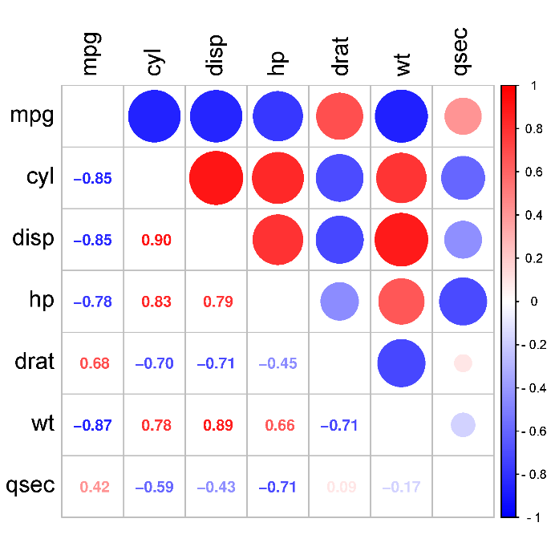
disp | -0.84755137926 | 0.90203287215 | 1 | 0.79094858637 | -0.71021392717 | 0.88797992206 | -0.43369788081
hp | -0.77616837183 | 0.83244745272 | 0.79094858637 | 1 | -0.44875911687 | 0.65874788734 | -0.70822338886
drat | 0.68117190781 | -0.69993811383 | -0.71021392717 | -0.44875911687 | 1 | -0.7124406467 | 0.091204759651
wt | -0.86765937652 | 0.78249579446 | 0.88797992206 | 0.65874788734 | -0.7124406467 | 1 | -0.17471587871
qsec | 0.41868403392 | -0.59124207377 | -0.43369788081 | -0.70822338886 | 0.091204759651 | -0.17471587871 | 1

 |  |  |  |  |  |  |  | B站：上三角，下三角相关系数矩阵图绘制视频教程

 |  |  |  |  |  |  |  | 注意：

 |  |  |  |  |  |  |  | 使用问题，或数据分析合作意向
 |  |  |  |  |  |  |  | 请微信扫码联系我们

